흐름도
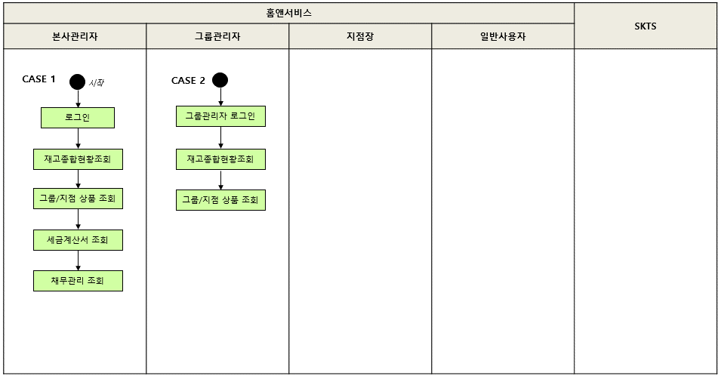
실적관리 테스트 시나리오(HNS_03) 흐름도

